关系图
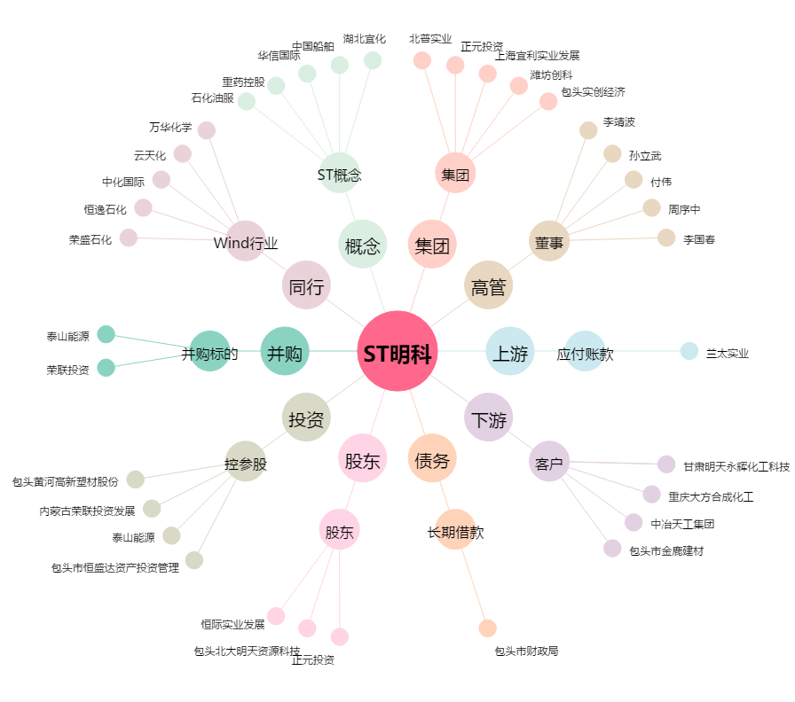
ST明科[600091.SH] - 关系概览图

